Análisis
Métricas | Respuesta
Ventas totales del trimestre | 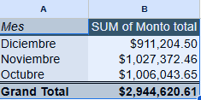
Venta promedio por transacción
Número total de transacciones
Producto más vendido (por cantidad) | 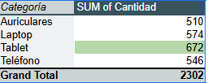
Producto más vendido (por especificaciones) | 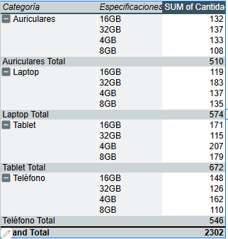
Ciudad con las mayores ventas totales | 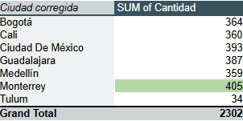
Mes con los mejores resultados
Precio promedio por categoría de producto | 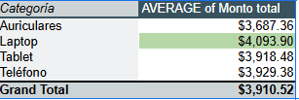

Visualizaciones
Comparativa de mercados

Diciembre, Noviembre, Octubre y Grand Total

